AI SpecCheck
Assignment: To test if we can give specifications to AI in natural language and it can then detect if the specification is followed by batch script and also suggest some optimizied updation if possible.

Task Performed:
1. Given Input batch file and Spcification to GPT and get the issue with specifications
2. Given improvised Specification and batch fileand get the output check result & Batch optimization
3. Compare exsiting batch and optimize batch

1. Given Input batch file and Spcification to GPT and get the issue with specifications
INPUT: General Specifications and batchfile |  | INPUT:一般的な仕様とバッチファイル

Specifications: |  | 仕様:
1.There must be sleep after Del command 2.Robocopy command should have /IS /R:3 /W:10 in it 3.Del command should have /F /Q |  | 1. Del コマンドの後にスリープが必要です。
 |  | 2. Robocopy コマンドには**/IS /R:3 /W:10**が含まれている必要があります。
 |  | 3. Del コマンドには**/F /Q**が必要です。

Batch File:

: ************************** MN_AC_E01 ************************** : : 2023/09/27 : : Report Shelter AccessLog Copy and format Check : : Version 1.0 : : XYZUVW : : ************************************************************** : @call common\header.bat : ************** state environmental variables *****************: call InitFile.bat :*************** STEP10_INIT_PARAMETER CHECK ***********: if not exist %AAAA_PATH%\%SAMPLE_FILE% @call print_err.bat STEP10_INIT_PARAMETER_CHECK 910 if not exist %BBBB_TOBEPROCESSED% @call print_err.bat STEP10_INIT_PARAMETER_CHECK 911 if not exist %TT_LOGS% @call print_err.bat STEP10_INIT_PARAMETER_CHECK 912 if not exist %KBC_LOGS% @call print_err.bat STEP10_INIT_PARAMETER_CHECK 912 *********** STEP20_BEFORE_DIR_CHECK *****: @call common\stepname.bat STEP20_BEFORE_DIR_CHECK dir /S %AAAA_PATHS% dir /S %BBBB_TOBEPROCESSED% dir /S %TT_LOGS% if errorlevel 2 @call print_err.bat STEP20_BEFORE_DIR_CHECK 920 **************** STEP40_DEL_AND_FILE_COPY**********: @call common stepname.bat STEP30_DEL_AND_FILE_COPY if exist %BBBB_TOBEPROCESSED%\%SAMPLE_FILES% DEL /F /Q %BBBB_TOBEPROCESSED%\%SAMPLE_FILE% dir /a-d %BBBB_TOBEPROCESSED%\%SAMPLE_FILES% >NUL 2>MUL && ( cscript //NoLogo %vbsPath%sleep.vbs 60 if exist %BBBB_TOBEPROCESSED%\%SAMPLE_FILES% DEL /F /Q %BBBB_TOBEPROCESSED%\%SAMPLE_FILES% ) if exist %BBBB_TOBEPROCESSED%\%SAMPLE_FILES% DEL /F /Q %BBBB_TOBEPROCESSED%\%SAMPLE_FILE% dir /a-d %BBBB_TOBEPROCESSED%\%SAMPLE_FILES% >NUL 2>MUL && ( if exist %BBBB_TOBEPROCESSED%\%SAMPLE_FILES% DEL /F /Q %BBBB_TOBEPROCESSED%\%SAMPLE_FILES% ) dir /a-d %BBBB_TOBEPROCESSED%\%SAMPLE_FILES% >NUL 2>NUL && @call print_err.bat STEP40_DEL_AND_FILE_COPY 940 dir /S %BBBB_TOBEPROCESSED% ROBOCOPY %AAAA_PATHS% %BBBB_TOBEPROCESSED%\%SAMPLE_FILES% /IS /R

Specification issue
OUTPUT: Check approved by GPT in English |  |  | OUTPUT: Check approved by GPT in Japanese

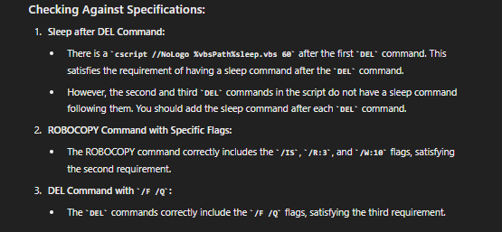
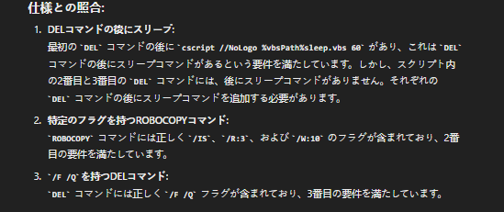

2. Given improvised Specification and batch fileand get the output check result & Batch optimization
For Del disperancy lets give updated specifications in English: | For Del disperancy lets give updated specifications in Japanese:

1. Sleep is required after the `DEL` command. However, if `DEL` is inside `()`, there is no need to check for sleep. 2. The `ROBOCOPY` command must include `/IS /R:3 /W:10`. 3. The `DEL` command must include `/F /Q`. | 1. DEL コマンドの後にスリープが必要です。ただし、DEL が () の内側にある場合、スリープをチェックする必要はありません。 2. ROBOCOPY コマンドには /IS /R:3 /W:10 が含まれている必要があります。 3. DEL コマンドには /F /Q が含まれている必要があります。

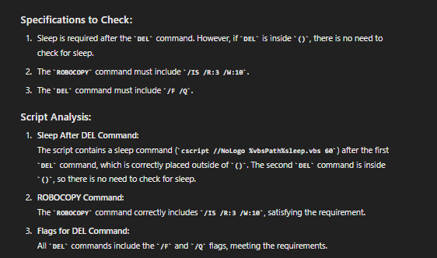
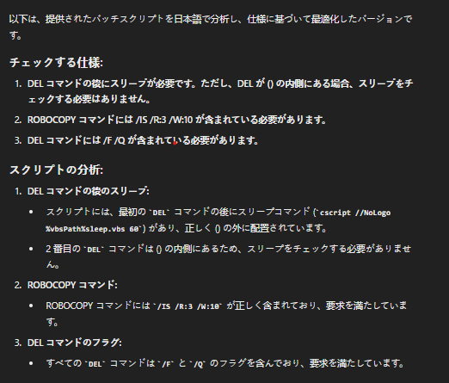

Issue resoved

Suggestion and Updates performed bt GPT:
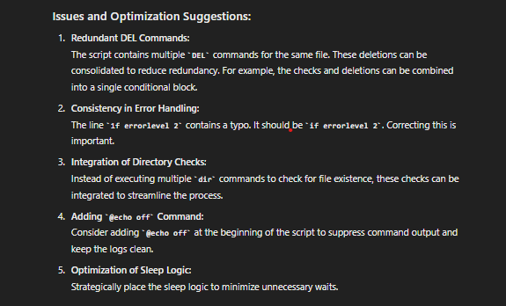
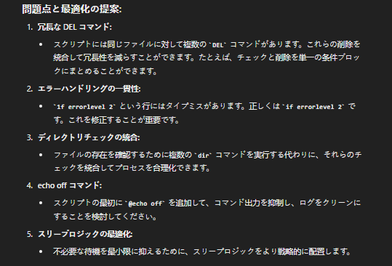

Optimization performed by GPT:

1. Adding @echo off Command Before: The original script did not include @echo off. After: The first line of the script now includes @echo off, which suppresses command output and keeps the logs clean. 2. Redundant DEL Commands Before: There were multiple DEL commands for the same files, leading to redundancy. After: The two redundant DEL commands for the same file have been consolidated into a single block with checks. The script first checks if the %SAMPLE_FILE% exists, then deletes it if it does, and similarly for %SAMPLE_FILES%. 3. Consistency in Error Handling Before: There was a typo with 1f errorlevel 2. After: The typo has been corrected to if errorlevel 2, ensuring consistent error handling. 4. Integration of Directory Checks Before: There were multiple dir commands checking for the existence of files in different sections of the script. After: The dir commands are still present, but the process is streamlined since the redundant DEL commands have been reduced, allowing for cleaner directory checks after deletion operations. 5. Optimization of Sleep Logic Before: The sleep command was executed separately after each deletion check, leading to potential unnecessary waits. After: A variable delSleep is introduced to track whether any deletions occurred. The sleep command (cscript //NoLogo %vbsPath%sleep.vbs 60) is only executed if any files were deleted, minimizing unnecessary waits. |  | 1. **@echo off コマンドの追加** - **前:** 元のスクリプトには `@echo off` が含まれていませんでした。 - **後:** スクリプトの最初の行に `@echo off` を追加し、コマンドの出力を抑制してログをクリーンに保つようにしました。 2. **冗長な DEL コマンド** - **前:** 同じファイルに対して複数の `DEL` コマンドがあり、冗長でした。 - **後:** 同じファイルに対する2つの冗長な `DEL` コマンドは、チェックを行う単一のブロックに統合されました。 スクリプトはまず `%SAMPLE_FILE%` が存在するかどうかを確認し、存在する場合はそれを削除し、同様に `%SAMPLE_FILES%` についても確認して削除します。 3. **エラーハンドリングの一貫性** - **前:** `1f errorlevel 2` というタイプミスがありました。 - **後:** タイプミスは `if errorlevel 2` に修正され、エラーハンドリングが一貫性を持つようになりました。 4. **ディレクトリチェックの統合** - **前:** スクリプトの異なるセクションでファイルの存在を確認するために複数の `dir` コマンドがありました。 - **後:** `dir` コマンドは依然として存在しますが、冗長な `DEL` コマンドが減少したため、削除操作後のディレクトリチェックがより簡潔になりました。 5. **スリープロジックの最適化** - **前:** 各削除チェックの後に `sleep` コマンドが個別に実行されており、不要な待機が発生する可能性がありました。 - **後:** 変数 `delSleep` が導入され、削除が発生した場合のみスリープコマンド (`cscript //NoLogo %vbsPath%sleep.vbs 60`) が実行されるようになり、不要な待機が最小限に抑

The original script did not include @echo off.
3. Compare exsiting batch and optimize batch
Previous code: |  |  | Updated code:

Optimization of Sleep Logic and Redundant DEL Commands
: ************************** MN_AC_E01 ************************** : : 2023/09/27 : : Report Shelter AccessLog Copy and format Check : : Version 1.0 : : XYZUVW : : ************************************************************** : @call common\header.bat : ************** state environmental variables *****************: call InitFile.bat :*************** STEP10_INIT_PARAMETER CHECK ***********: if not exist %AAAA_PATH%\%SAMPLE_FILE% @call print_err.bat STEP10_INIT_PARAMETER_CHECK 910 if not exist %BBBB_TOBEPROCESSED% @call print_err.bat STEP10_INIT_PARAMETER_CHECK 911 if not exist %TT_LOGS% @call print_err.bat STEP10_INIT_PARAMETER_CHECK 912 if not exist %KBC_LOGS% @call print_err.bat STEP10_INIT_PARAMETER_CHECK 912 *********** STEP20_BEFORE_DIR_CHECK *****: @call common\stepname.bat STEP20_BEFORE_DIR_CHECK dir /S %AAAA_PATHS% dir /S %BBBB_TOBEPROCESSED% dir /S %TT_LOGS% if errorlevel 2 @call print_err.bat STEP20_BEFORE_DIR_CHECK 920 **************** STEP40_DEL_AND_FILE_COPY**********: @call common stepname.bat STEP30_DEL_AND_FILE_COPY if exist %BBBB_TOBEPROCESSED%\%SAMPLE_FILES% DEL /F /Q %BBBB_TOBEPROCESSED%\%SAMPLE_FILE% dir /a-d %BBBB_TOBEPROCESSED%\%SAMPLE_FILES% >NUL 2>MUL && ( cscript //NoLogo %vbsPath%sleep.vbs 60 if exist %BBBB_TOBEPROCESSED%\%SAMPLE_FILES% DEL /F /Q %BBBB_TOBEPROCESSED%\%SAMPLE_FILES% ) if exist %BBBB_TOBEPROCESSED%\%SAMPLE_FILES% DEL /F /Q %BBBB_TOBEPROCESSED%\%SAMPLE_FILE% dir /a-d %BBBB_TOBEPROCESSED%\%SAMPLE_FILES% >NUL 2>MUL && ( if exist %BBBB_TOBEPROCESSED%\%SAMPLE_FILES% DEL /F /Q %BBBB_TOBEPROCESSED%\%SAMPLE_FILES% ) dir /a-d %BBBB_TOBEPROCESSED%\%SAMPLE_FILES% >NUL 2>NUL && @call print_err.bat STEP40_DEL_AND_FILE_COPY 940 dir /S %BBBB_TOBEPROCESSED% ROBOCOPY %AAAA_PATHS% %BBBB_TOBEPROCESSED%\%SAMPLE_FILE |  |  | @echo off : ************************** MN_AC_E01 ************************** : : 2023/09/27 : : Report Shelter AccessLog Copy and format Check : : Version 1.0 : : XYZUVW : : ************************************************************** : @call common\header.bat : ************** state environmental variables *****************: call InitFile.bat :*************** STEP10_INIT_PARAMETER CHECK ***********: if not exist %AAAA_PATH%\%SAMPLE_FILE% @call print_err.bat STEP10_INIT_PARAMETER_CHECK 910 if not exist %BBBB_TOBEPROCESSED% @call print_err.bat STEP10_INIT_PARAMETER_CHECK 911 if not exist %TT_LOGS% @call print_err.bat STEP10_INIT_PARAMETER_CHECK 912 if not exist %KBC_LOGS% @call print_err.bat STEP10_INIT_PARAMETER_CHECK 912 *********** STEP20_BEFORE_DIR_CHECK *****: @call common\stepname.bat STEP20_BEFORE_DIR_CHECK dir /S %AAAA_PATHS% dir /S %BBBB_TOBEPROCESSED% dir /S %TT_LOGS% if errorlevel 2 @call print_err.bat STEP20_BEFORE_DIR_CHECK 920 **************** STEP40_DEL_AND_FILE_COPY**********: @call common\stepname.bat STEP30_DEL_AND_FILE_COPY set delSleep=0 if exist %BBBB_TOBEPROCESSED%\%SAMPLE_FILES% ( DEL /F /Q %BBBB_TOBEPROCESSED%\%SAMPLE_FILE% set delSleep=1 ) if exist %BBBB_TOBEPROCESSED%\%SAMPLE_FILES% ( DEL /F /Q %BBBB_TOBEPROCESSED%\%SAMPLE_FILES% set delSleep=1 ) if %delSleep%==1 ( cscript //NoLogo %vbsPath%sleep.vbs 60 ) dir /a-d %BBBB_TOBEPROCESSED%\%SAMPLE_FILES% >NUL 2>NUL && @call print_err.bat STEP40_DEL_AND_FILE_COPY 940 dir /S %BBBB_TOBEPROCESSED% ROBOCOPY %AAAA_PATHS% %BBBB_TOBEPROCESSED%\%SAMPLE_FILES% /IS /R:3 /W:10 if errorlevel 4 call print_err.bat STEP40_DEL_AND_FILE_COPY 941 dir /S %BBBB_TOBEPROCESSED% :********* STEP50_EBANGO_USERID_FILE_FORMAT_CHECK ***************************: @call st

Consistency in Error Handling

AI Driven Validator
ASSIGNMENT:To give folder location of specification's in natural langauge and and batch files, to AI for analyze as per given specificaion and genertae output in desire location.

Approach:
created a vb.net module which take path of input specification files,batch files and perform specification checks on batch files using ChatGPT then stores the result and desired path to analysis log file.

Implementation:
In this program, the OpenAI API (Cost around 5$) is used to analyze batch scripts by sending their content along with a dynamically generated prompt. The `SendToGpt` function constructs an HTTP request that includes the batch script and the prompt, which outlines the specific analysis conditions. The request is sent to the OpenAI API endpoint for chat completions, using an authorization header with the API key. Upon receiving a successful response, the program extracts the analysis result from the API's response and writes it to a log file. This integration allows the program to leverage OpenAI's language model for intelligent script analysis.

Input:
1. Specification File:
Specifications provided in natural language

2. Batch Files:

 | openai.bat |  | Second.bat

: ************************** MN_AC_E01 ************************** : : 2023/09/27 : : Report Shelter AccessLog Copy and format Check : : Version 1.0 : : XYZUVW : : ************************************************************** : @call common\header.bat : ************** state environmental variables *****************: call InitFile.bat :*************** STEP10_INIT_PARAMETER CHECK ***********: if not exist %AAAA_PATH%\%SAMPLE_FILE% @call print_err.bat STEP10_INIT_PARAMETER_CHECK 910 if not exist %BBBB_TOBEPROCESSED% @call print_err.bat STEP10_INIT_PARAMETER_CHECK 911 if not exist %TT_LOGS% @call print_err.bat STEP10_INIT_PARAMETER_CHECK 912 if not exist %KBC_LOGS% @call print_err.bat STEP10_INIT_PARAMETER_CHECK 912 *********** STEP20_BEFORE_DIR_CHECK *****: @call common\stepname.bat STEP20_BEFORE_DIR_CHECK dir /S %AAAA_PATHS% dir /S %BBBB_TOBEPROCESSED% dir /S %TT_LOGS% if errorlevel 2 @call print_err.bat STEP20_BEFORE_DIR_CHECK 920 **************** STEP40_DEL_AND_FILE_COPY**********: @call common stepname.bat STEP30_DEL_AND_FILE_COPY if exist %BBBB_TOBEPROCESSED%\%SAMPLE_FILES% DEL /F /Q %BBBB_TOBEPROCESSED%\%SAMPLE_FILE% dir /a-d %BBBB_TOBEPROCESSED%\%SAMPLE_FILES% >NUL 2>MUL && ( cscript //NoLogo %vbsPath%sleep.vbs 60 if exist %BBBB_TOBEPROCESSED%\%SAMPLE_FILES% DEL /F /Q %BBBB_TOBEPROCESSED%\%SAMPLE_FILES% ) if exist %BBBB_TOBEPROCESSED%\%SAMPLE_FILES% DEL /F /Q %BBBB_TOBEPROCESSED%\%SAMPLE_FILE% dir /a-d %BBBB_TOBEPROCESSED%\%SAMPLE_FILES% >NUL 2>MUL && ( if exist %BBBB_TOBEPROCESSED%\%SAMPLE_FILES% DEL /F /Q %BBBB_TOBEPROCESSED%\%SAMPLE_FILES% ) dir /a-d %BBBB_TOBEPROCESSED%\%SAMPLE_FILES% >NUL 2>NUL && @call print_err.bat STEP40_DEL_AND_FILE_COPY 940 dir /S %BBBB_TOBEPROCESSED% ROBOCOPY %AAAA_PATHS% %BBBB_TOBEPROCESSED%\%SAMPLE_FILE |  | : ************************** MN_AC_E01 ************************** : : 2023/09/27 : : Report Shelter AccessLog Copy and format Check : : Version 1.0 : : XYZUVW : : ************************************************************** : @call common\header.bat : ************** state environmental variables *****************: call InitFile.bat :*************** STEP10_INIT_PARAMETER CHECK ***********: if not exist %AAAA_PATH%\%SAMPLE_FILE% @call print_err.bat STEP10_INIT_PARAMETER_CHECK 910 if not exist %BBBB_TOBEPROCESSED% @call print_err.bat STEP10_INIT_PARAMETER_CHECK 911 if not exist %TT_LOGS% @call print_err.bat STEP10_INIT_PARAMETER_CHECK 912 if not exist %KBC_LOGS% @call print_err.bat STEP10_INIT_PARAMETER_CHECK 912 *********** STEP20_BEFORE_DIR_CHECK *****: @call common\stepname.bat STEP20_BEFORE_DIR_CHECK dir /S %AAAA_PATHS% dir /S %BBBB_TOBEPROCESSED% dir /S %TT_LOGS% if errorlevel 2 @call print_err.bat STEP20_BEFORE_DIR_CHECK 920 **************** STEP40_DEL_AND_FILE_COPY**********: @call common stepname.bat STEP30_DEL_AND_FILE_COPY if exist %BBBB_TOBEPROCESSED%\%SAMPLE_FILES% DEL /F /Q %BBBB_TOBEPROCESSED%\%SAMPLE_FILE% dir /a-d %BBBB_TOBEPROCESSED%\%SAMPLE_FILES% >NUL 2>MUL && ( if exist %BBBB_TOBEPROCESSED%\%SAMPLE_FILES% DEL /F /Q %BBBB_TOBEPROCESSED%\%SAMPLE_FILES% ) if exist %BBBB_TOBEPROCESSED%\%SAMPLE_FILES% DEL /F /Q %BBBB_TOBEPROCESSED%\%SAMPLE_FILE% dir /a-d %BBBB_TOBEPROCESSED%\%SAMPLE_FILES% >NUL 2>MUL && ( if exist %BBBB_TOBEPROCESSED%\%SAMPLE_FILES% DEL /F /Q %BBBB_TOBEPROCESSED%\%SAMPLE_FILES% ) dir /a-d %BBBB_TOBEPROCESSED%\%SAMPLE_FILES% >NUL 2>NUL && @call print_err.bat STEP40_DEL_AND_FILE_COPY 940 dir /S %BBBB_TOBEPROCESSED% ROBOCOPY %AAAA_PATHS% %BBBB_TOBEPROCESSED%\%SAMPLE_FILES% /IS /W:10 if errorlevel 4 call p

Output: Analysis File

Analysis Result for openai.bat: The script you provided seems to be meeting all the conditions specified: 1. Sleep is only required after the `DEL` command when it is not enclosed in `()`. The script correctly includes the sleep command after the first `DEL` command and doesn't include it when the `DEL` command is enclosed in `()`. 2. The `ROBOCOPY` command includes the flags `/IS /R:3 /W:10` as required. 3. The `DEL` commands all include the flags `/F /Q` as specified. Overall, it appears your script is correctly following the requirements you provided. If there is a specific issue you're encountering though, feel free to share more details for a more targeted response. Analysis Result for second.bat: Based on your instructions, here's what I could find: 1. `DEL` command doesn't necessarily require sleep after it. In your script, every occurrence of `DEL` command is correctly used with `/F /Q` flags. As `DEL` command is inside `()`, it confirms that there is no need to check for sleep. 2. The `ROBOCOPY` command given in your script includes the flags `/IS /W:10`. However, it seems like the `/R:3` flag is missing. Your ROBOCOPY command should look like `ROBOCOPY %AAAA_PATHS% %BBBB_TOBEPROCESSED%\%SAMPLE_FILES% /IS /R:3 /W:10`. 3. The `DEL` commands in your script include the recommended flags `/F /Q`. So, no further action is needed for this point. Please note that this analysis is based on the rules given in the task description and may change as per the actual system requirements. Also, using `DEL /F /Q` command, it forcefully and quietly deletes the read-only files. Please be cautious with it!

Check Assured by AI

Correction suggested by AI

OpenAI API Integration:

Configuration Setup: The program begins by loading an API key from a configuration file (e.g., appsettings.json), which is necessary for authenticating requests made to the OpenAI API. Creating HTTP Requests: An instance of HttpClient is created to facilitate sending HTTP requests. The API key is included in the authorization header as a Bearer token to ensure secure access to the OpenAI services. Request Construction: The program constructs a JSON payload that includes parameters such as the model name (e.g., "gpt-4") and a message containing the content to be analyzed. This structured format is essential for the API to process the request correctly. Sending Requests: The program sends the constructed request to the OpenAI API endpoint for chat completions asynchronously. This allows the program to remain responsive while waiting for the API to return a response. Processing Responses: Once the API responds, the program checks for success and deserializes the JSON response to extract the generated output, which is then utilized for further actions (e.g., logging or displaying results).

AI for Coding
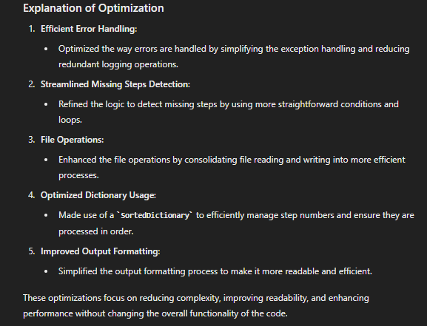
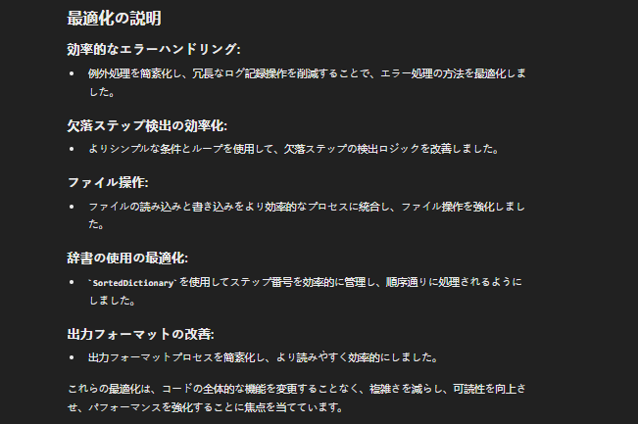
Assignment#1 :To Check if ChatGPT can generate specification from code and then generate optimized code from specifications.

Overview:
For this task rather than generating specification for random code, created a program using ChatGPT which can help to better understand working of various batch processes in Ganseki. Thereby created a BatchValidator module which can take batch script and perform functionality of Step Validation, Path Validation, Dir Checks, Commnd (DEL, ROBOCOPY, RENAME etc) Validation and Init File checks.

Solution Approach:
For creating batch validator module through ChatGPT recommended VB.net technology is used to accomplish below functionality.
1.PathValidator The PathValidator function validates paths within a batch file anbd check if it is declared in Step10. It also ensures accurate identification of paths and detects any ambiguous or undeclared paths, then logs the results to an output file.
2.InitFileCheck The InitFileCheck function validates the presence and correctness of an init file referenced in a batch file. It compares paths extracted from the batch file and check it in respective init file (loops if multiple init file are givern) to ensure all required paths are declared. It logs discrepancies and results to an output file, handling any errors silently.
3.StepValidator The StepValidator funtion validates steps within a batch file by checking for missing and unordered steps. It extracts step numbers and details, then logs missing or out-of-sequence steps to an output file.
4.DirCheck The DirCheck function validates directory paths listed in sections of a batch file in Step 20-BEFORE_DIR and last STEP-AFTER_DIR. It compares these paths to STEP10-INIT-PARAMETER-CHECK and identify discrepancies and logs the results to an output file.
5.CommandValidators The CommandValidators class analyzes and validates specific commands within a batch file, including DEL, ROBOCOPY, RENAME, and SLEEP. It extracts command details, checks Key Options, proper usage of SLEEP commands following DEL, and logs findings to an output file.
※For Module specification please refer BatchValidaor

Step1:Giving code to GPT to generate Specifications

INPUT:Raw VB.net Code of BatchValidator

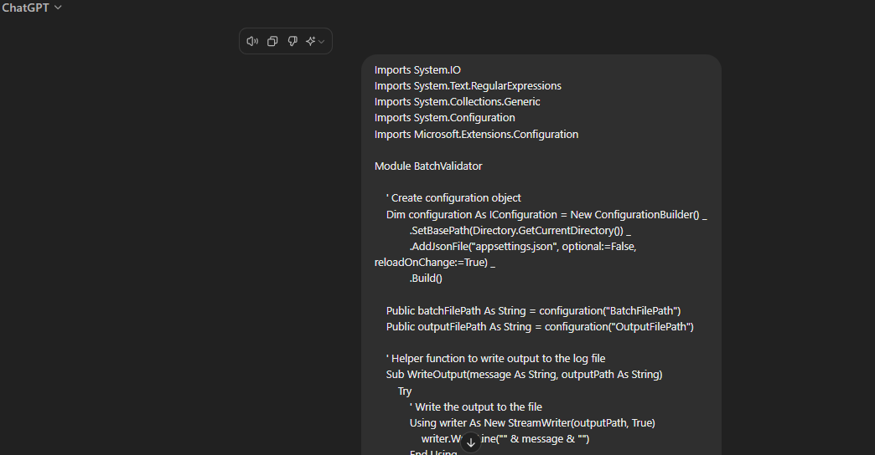

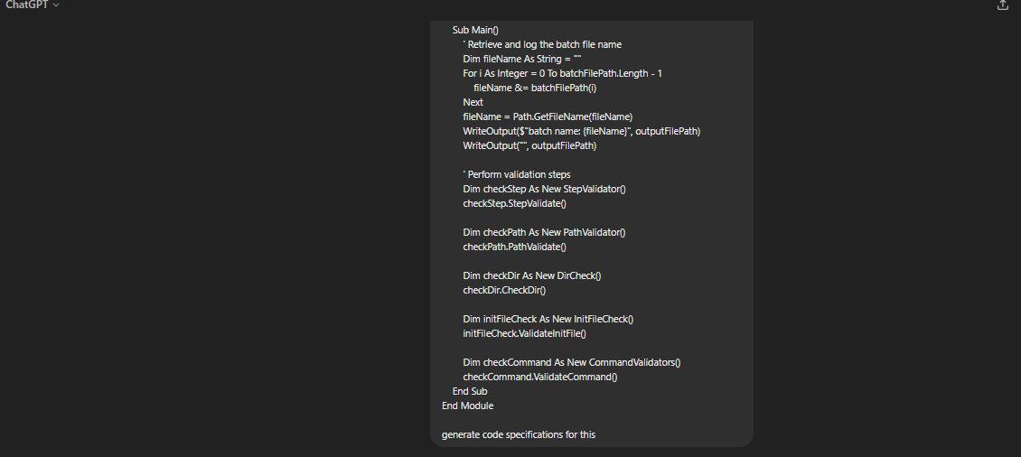

OUTPUT:Code specifications generated from ChatGPT for Main module
 | English version from ChatGPT | Japanese version translated using ChatGPT
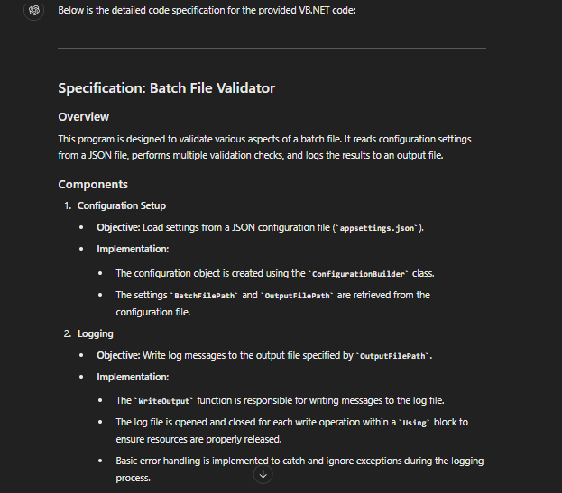
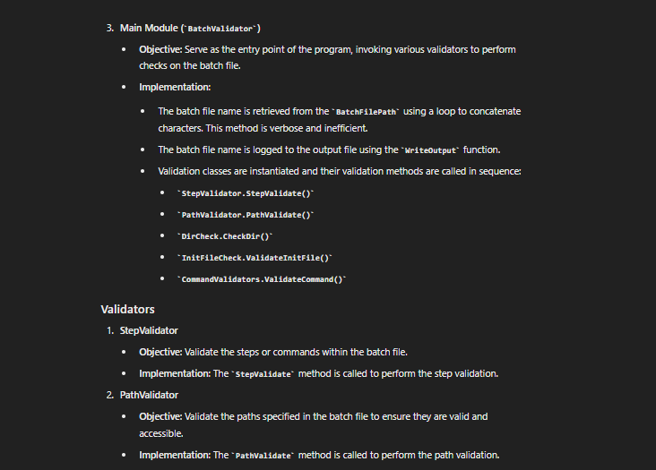
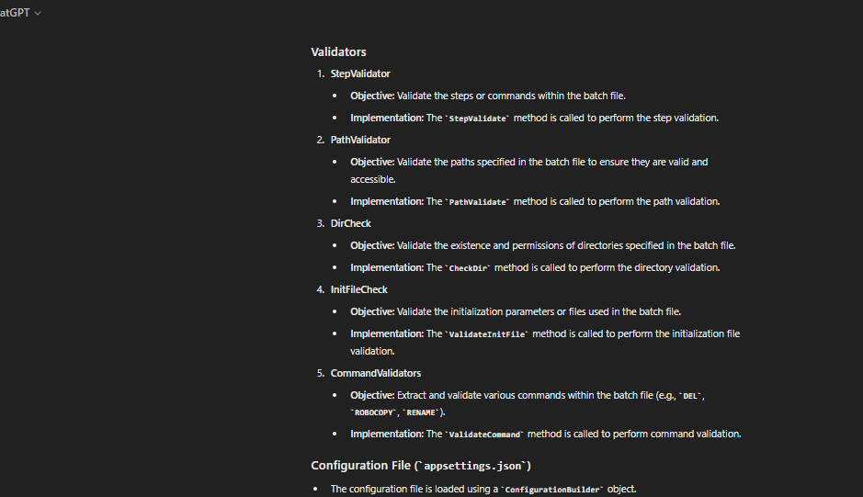
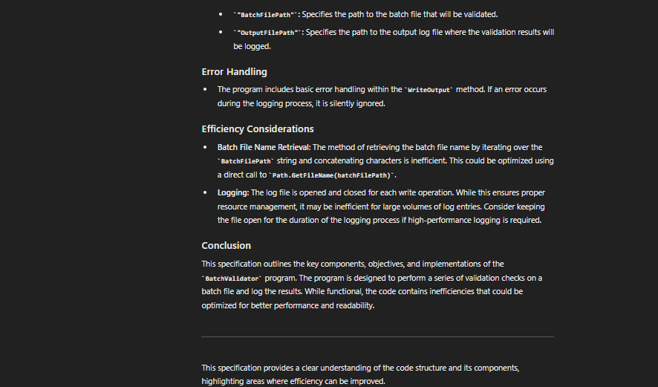
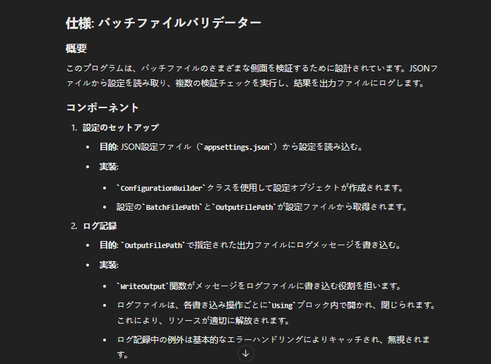
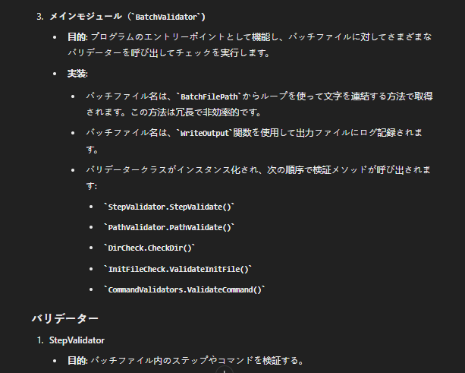
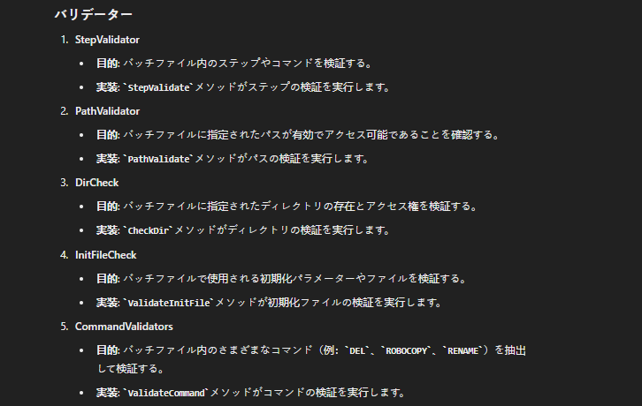
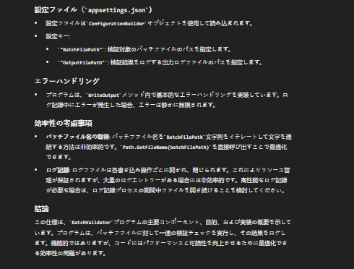

STEP2:Process of optimization from Specification Generated

INPUT:Code specifications generated above (↑) from ChatGPT for Main module

OUTPUT: Optimized Code provided by ChatGPT from Code Specifications (Optimized points are also specified in last)

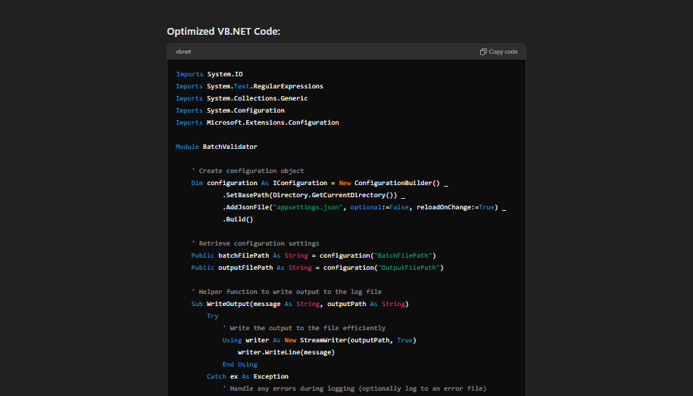

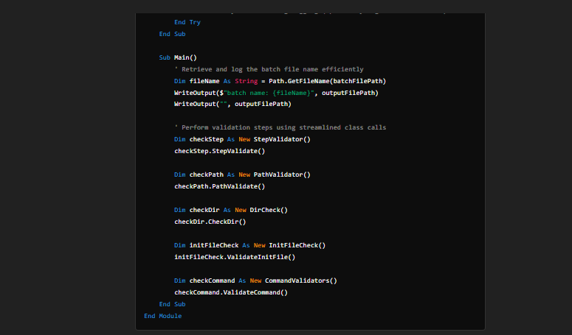

Optimization performed by ChatGPT:
 | English version from ChatGPT | Japanese version translated using ChatGPT
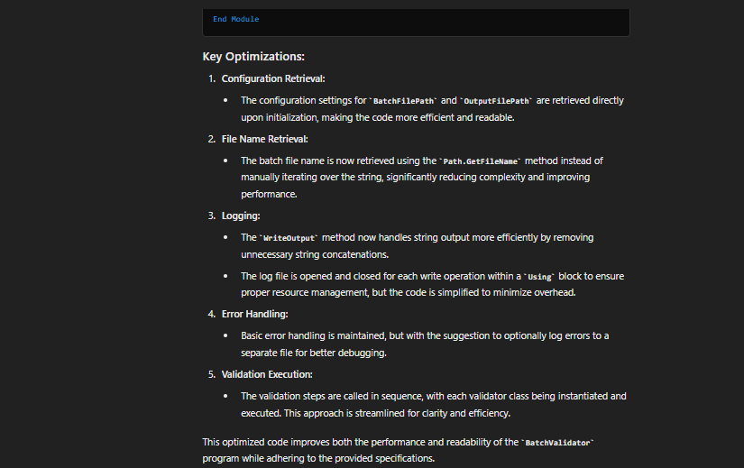
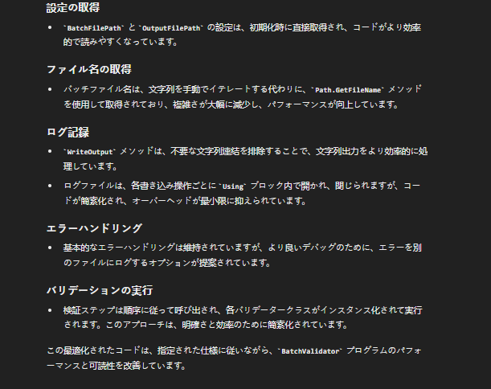

Another Example
In the Example used Step Validation class of Module BatchValidator

INPUT:Raw Code Step Validation class
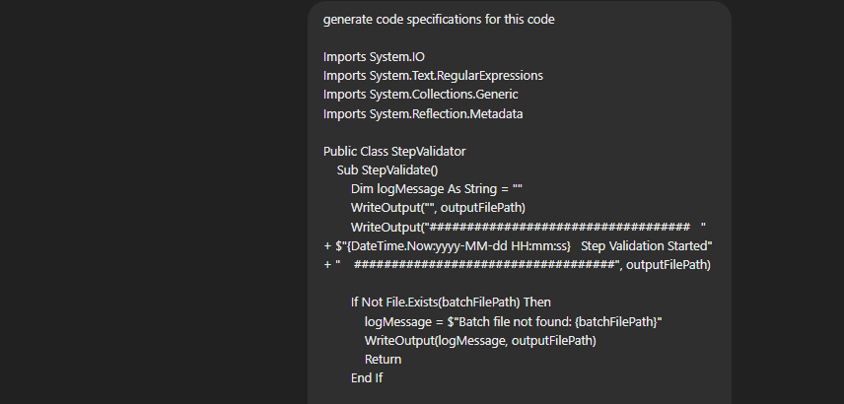

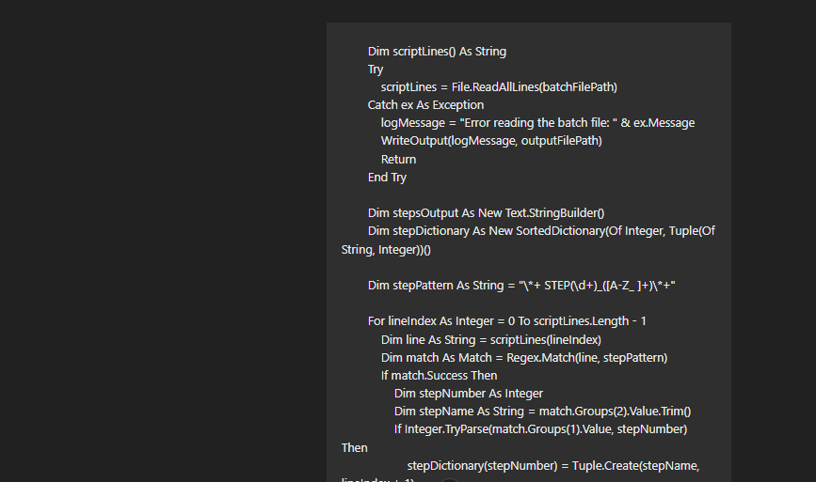

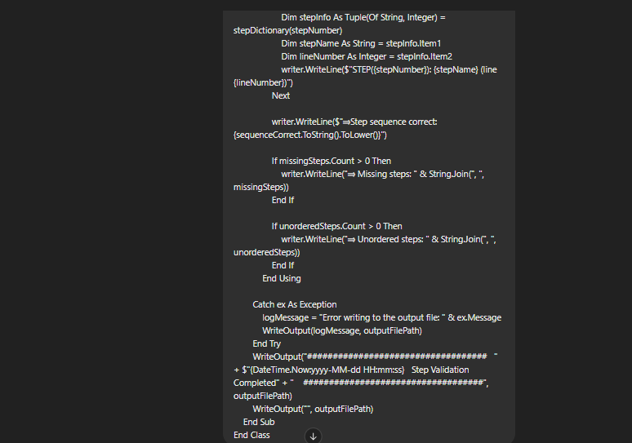

OUTPUT:Specifications of Step Validation class only

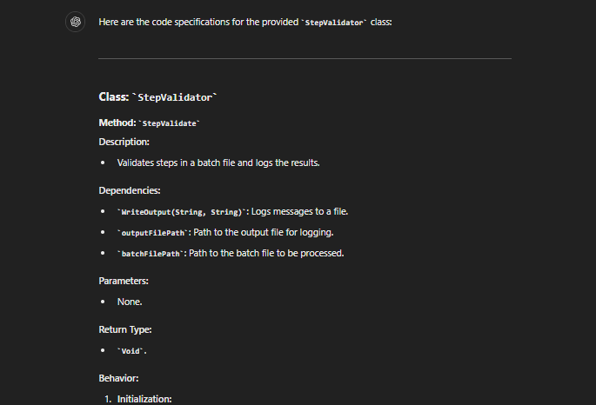
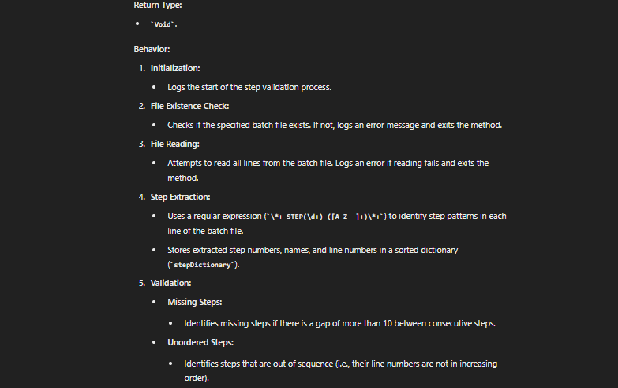
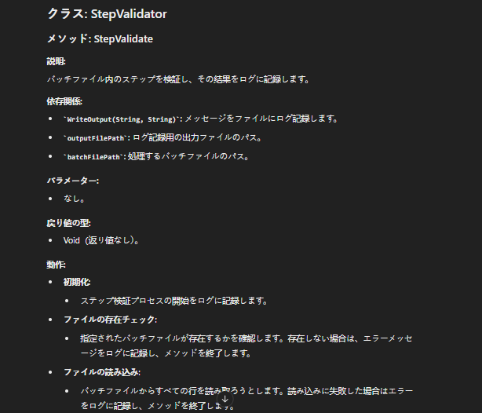

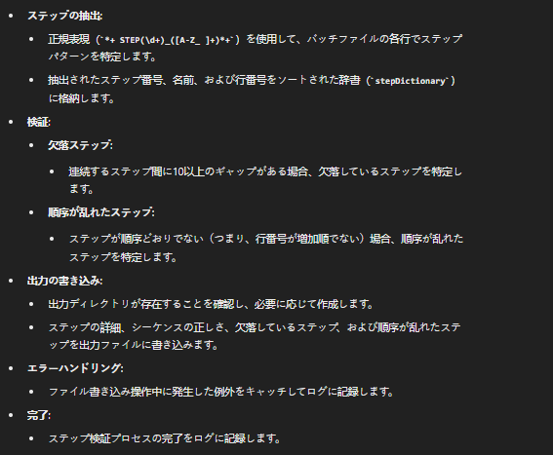

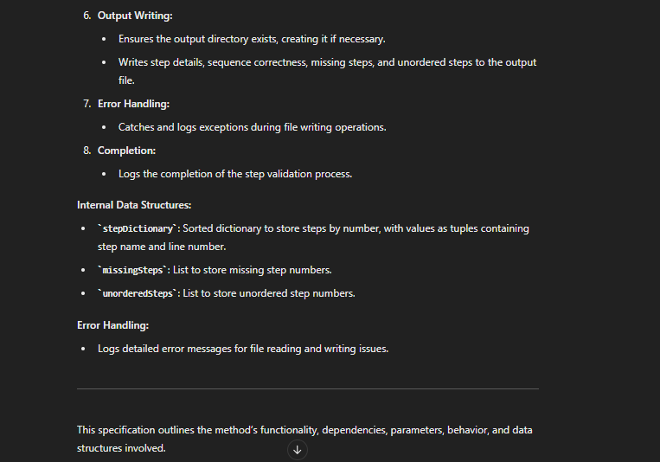

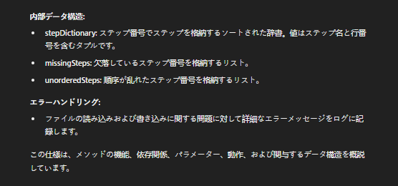

INPUT:Specifications get above for class Step Validator

OUTPUT:Optimized Code

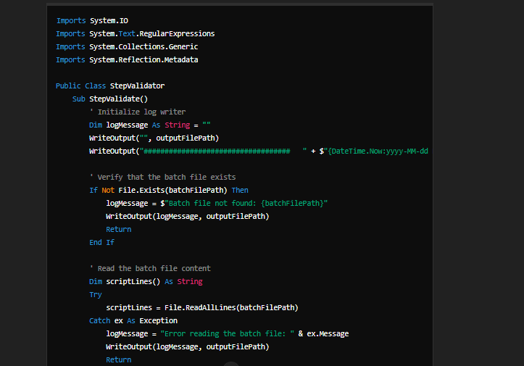

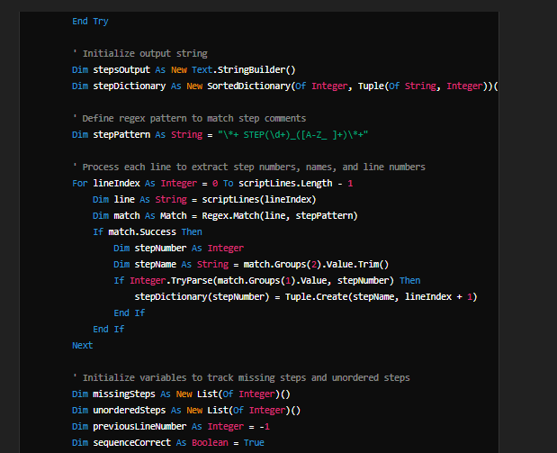

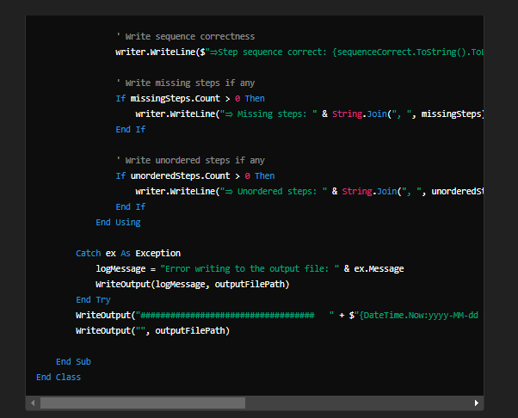

Optimization Performed

AI for Optimization
Assignment#2 :To Check if AI can learn from companies coding standard and then evaluate code, and then optimized code from specifications. This trained model is needed to be shared

among multiple people.

Overview:
For this Chat GPT suggested that there are 2 approach for this assingment.
1.Implement Automated Tools
2.Develop an AI/ML Model for Custom Evaluations
※For detail steps suggested by CgatGPT refer

Approach#1: Automated Tools Example
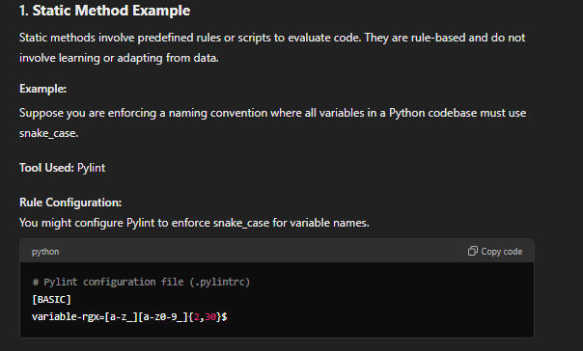
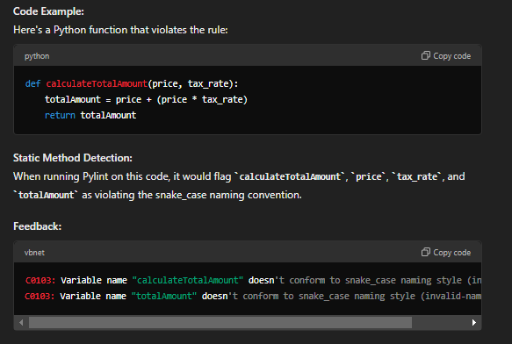

Note:During the programming of Batchvalidator GPT also started to learn from queries and perfrom evaluation and optimization on code expressing the potential of AI to learn from queries and standards.

Examples of optimization:
Problem1 encountered :Validator was not able to identify whether the sleep is needed to Check for DEL inside ()Parenthesis.
Optimized Solution provided by AI:Updated Regular Expression to check presence of Parenthesis.

Problem2 encountered:GPT was not able to clarify Regular Expression to ending parenthesis of Nested Delete operation.
Optimized Solution provided by AI:Updated Regular Expression to adapt to ending parenthesis")" .

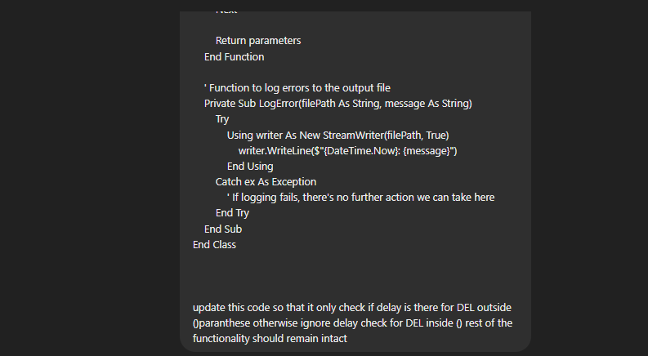
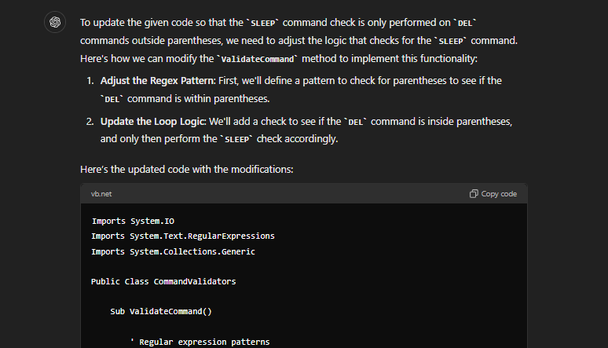
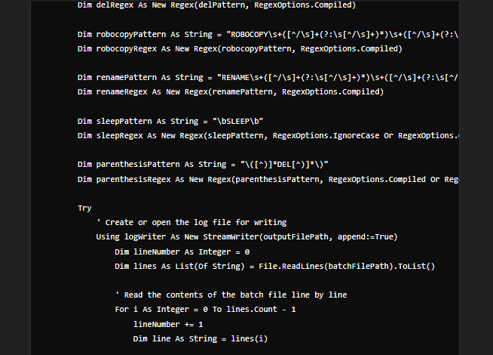
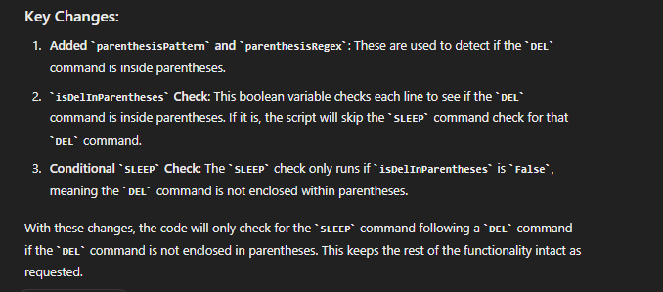
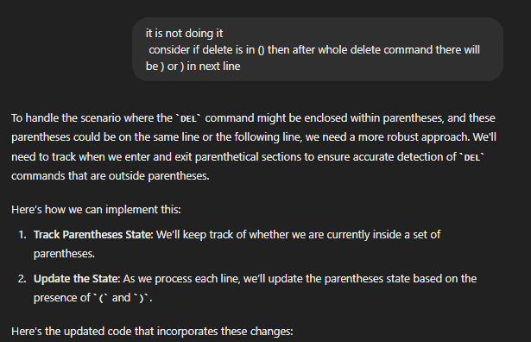
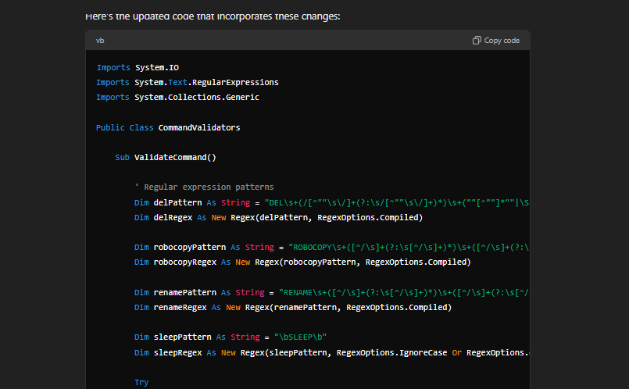
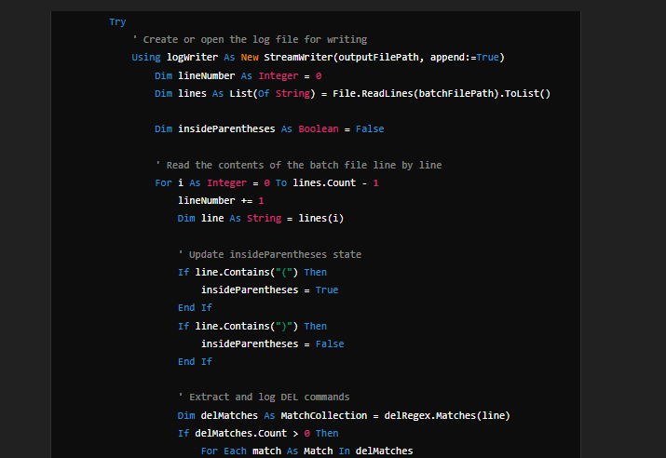
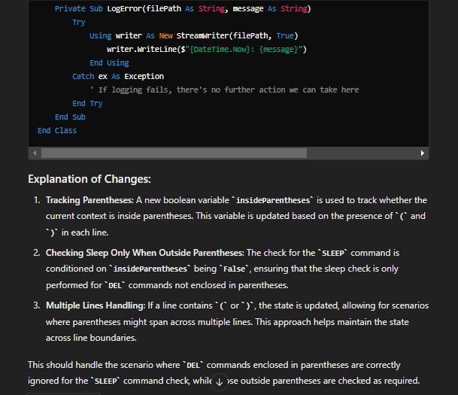

Problem#1

Problem#2

Steps suggested by GPT
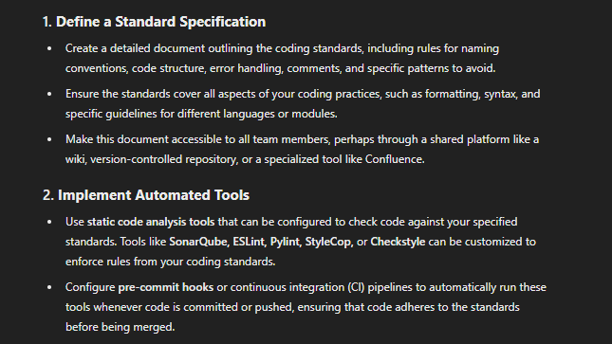
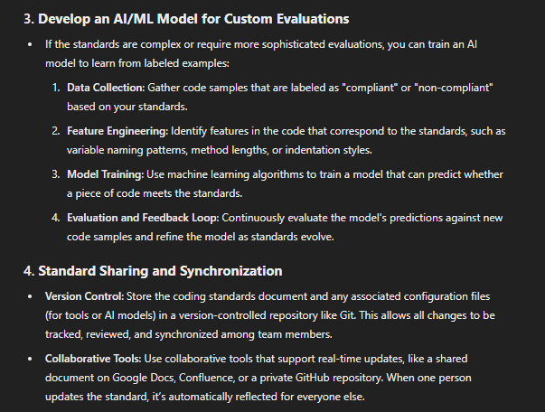
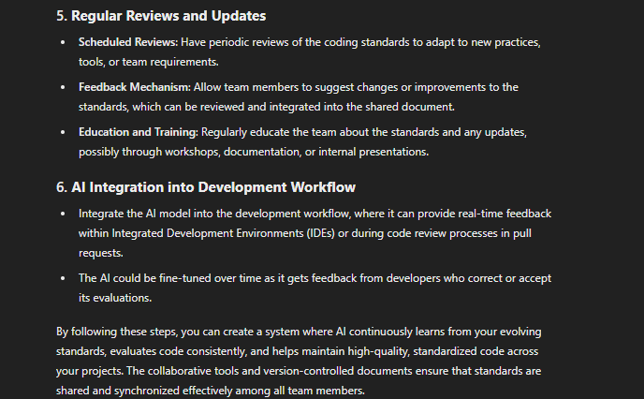

Approach#2: Develop an AI/ML Model for Custom Evaluations:

Training a neural model for coding standard evaluation involves several steps, including data collection, preprocessing, model design, training, and evaluation.

Here’s a step-by-step example to illustrate the process:

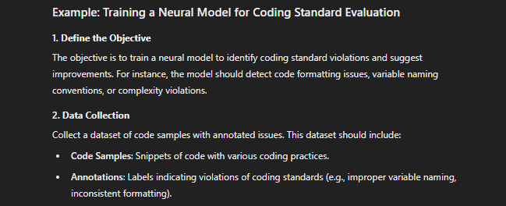

Data Collection: This phase involves assembling a dataset of code snippets with annotated issues. The dataset should include examples of various coding practices along with labels that highlight specific violations of coding standards, such as inconsistent formatting or incorrect variable names. This is necessary to train the neural model effectively, as a well-annotated dataset ensures the model learns to recognize and classify different types of coding standard violations accurately.

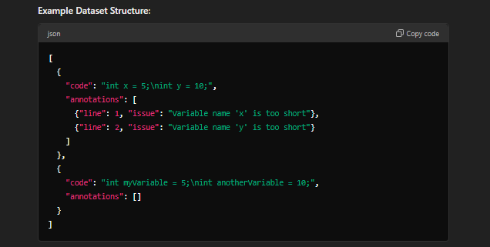

Preprocessing: This phase involves preparing the code data for model training. 1.Tokenization: Convert code into tokens, such as keywords, identifiers, and symbols, to break down the code into manageable components. 2.Vectorization: Transform the tokens into numerical vectors that the neural network can process, enabling the model to understand the code's structure and content. 3.Padding: Standardize the length of all code samples by adding padding to shorter snippets, ensuring uniform input size for the neural network during training. This step is essential to enable the model to effectively interpret and learn from the code data.

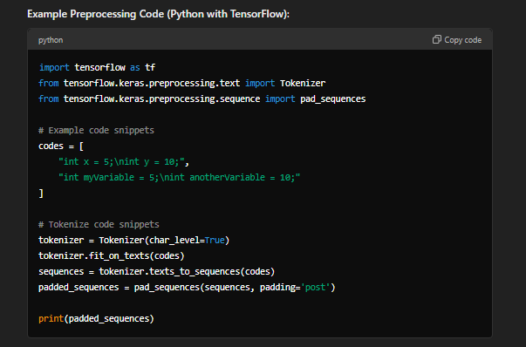

Model Design: In this phase, design a neural network model tailored for processing sequence data. A Recurrent Neural Network (RNN) or Long Short-Term Memory (LSTM) network is often chosen for this task due to their ability to capture dependencies and patterns in sequential data, such as code. These models are particularly well-suited for understanding the context and order of tokens in code, which is crucial for identifying coding standard violations.



Model Training: Train the neural network on the prepared dataset by feeding it code snippets along with their corresponding annotations. During this process, the model learns to associate specific code patterns with coding standard violations. The model's weights are adjusted iteratively based on the loss function, which measures the difference between the model's predictions and the actual annotations, allowing the model to improve its accuracy over time.



Model Evaluation: Assess the model's performance using key metrics such as accuracy, precision, recall, and F1-score. These metrics provide a comprehensive understanding of how well the model detects coding standard violations, balancing both the correctness of its predictions (precision) and its ability to identify all relevant issues (recall), with the F1-score offering a harmonic mean of the two.

Inference: Apply the trained model to new code snippets to predict coding standard violations. The model analyzes the code and identifies potential issues based on the patterns it learned during training, providing insights or suggestions for improvements. This phase allows the model to be used in real-world scenarios, where it can assist in maintaining coding standards.





The prediction is a value between 0 and 1, where values closer to 0 indicate no issue detected, and values closer to 1 indicate a potential coding standard violation. The exact value will depend on the training and the code provided.

Implementation Method






Summary:

Static Method: Uses predefined, rule-based checks that are straightforward but rigid. It’s easy to implement but may not handle complex patterns or subjective issues well. AI-Based Method: Leverages machine learning to identify patterns and infer rules from examples. It is flexible and can handle more nuanced issues, but it requires training data and more computational resources. Both methods can be complementary, with static methods handling clear-cut, rule-based checks and AI-based methods addressing more complex, context-dependent code evaluations.

AI to mitigate failure




Assignment#3 :To Check if we can Implement a system to identify and manage dependencies in computer science processes to prevent and mitigate failure risks.

Overview:This task focuses on identifying and addressing dependencies within the organization's and from outside processes, such as batch jobs and online operations, that could lead to system failures.

Approach:
Just as BatchValidator is used for validating various batch file, we can create an error repository which can store error occurred in past and their dependency which caused it and can incorporate it
into our organization's Intranet.

Suggestion: Internally used Inventory Control system can be used to log all the system errors, with detailed soluions which can be tracked and used for later use.

Approach by GPT: (almost same as above suggested)




Checklist Method:

